Sheet1
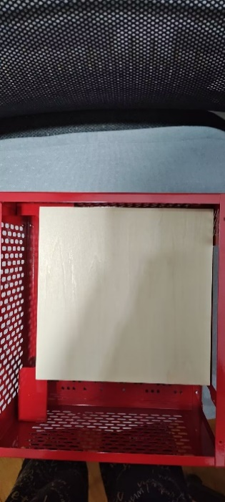
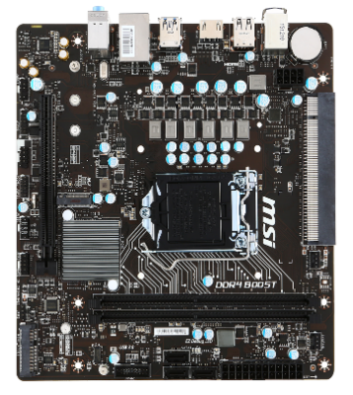
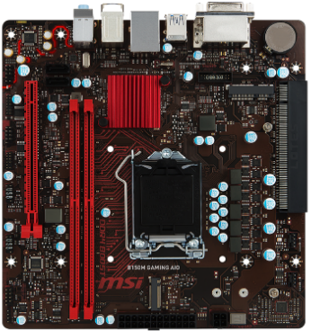
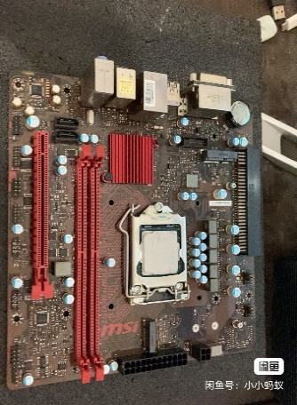
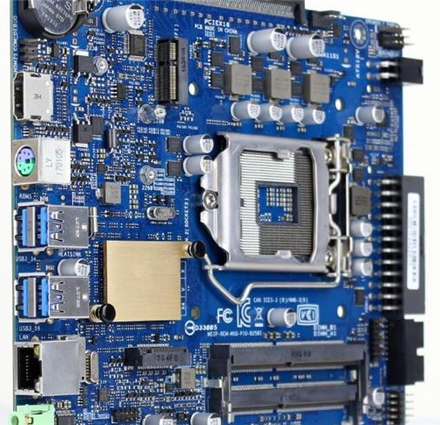
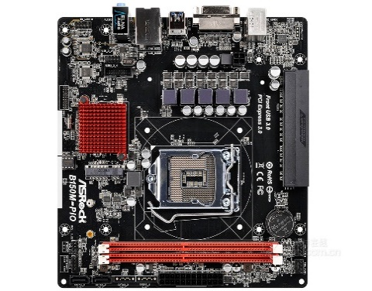
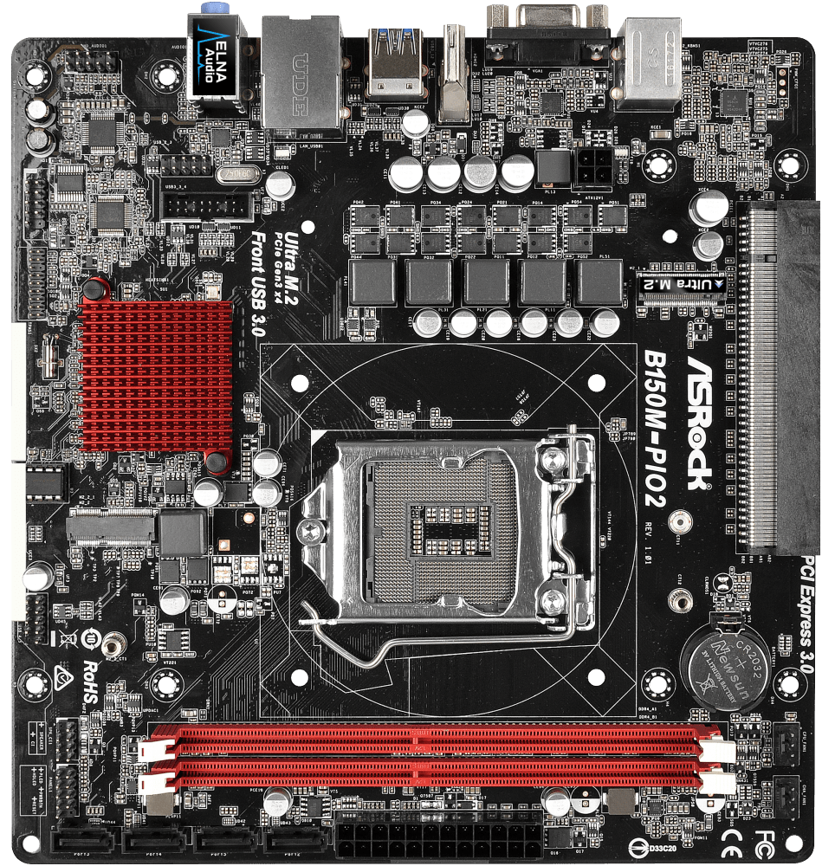

pio主板 | 微星B150M-ICAFE-AIO | 微星B150M-GAMING-AIO | 微星B365-GAMING-AIO | 华硕PIO-B150M | 华硕PIO-B250I | 华擎B150M-PIO | 华擎B150M-PIO2
尺寸 | 23.5*18 | 20.5*21 | 20.5*21 | 20.3*20.3 | 17*17 | 20.3*21.1 | 20.3*21.1
CPU供电 | 8Pin六相 | 4Pin五相 | 4Pin五相 | 4Pin五相 | 4Pin四相 | 4Pin五相 | 4Pin五相
M.2 | PCIe3.0*2 | PCIe3.0*2 | PCIe3.0*2 | PCIe3.0*4 | PCIe3.0*4 | 无 | PCIe3.0*4
Mini-PCIe | mPCIe/mSATA | mPCIe/mSATA | mPCIe/mSATA | mPCIe/mSATA | mPCIe/mSATA | mPCIe/mSATA | mPCIe/mSATA
PCIe拓展 | PCIe*16接口3.0*4针脚 | PCIe*16接口3.0*4针脚 | PCIe*16接口3.0*4针脚 | 无 | 无 | 无 | 无
显示器接口 | HDMI | DVI/HDMI | DVI/HDMI | HDMI | HDMI | DVI | DVI/HDMI
SATA接口 | 3 | 2 | 2 | 2 | 2 | 2 | 2
USB接口 | 1*USB3.0+4*USB2.0 | 2*USB3.0+2*USB2.0 | 2*USB3.0+2*USB2.0 | 2*USB3.0+2*USB2.0 | 4*USB3.0 | 2*USB3.0+2*USB2.0 | 2*USB3.0+2*USB2.0
电商网址 |  | 新！微星B150M GAMING AIO B150一体机斜插主板1151针 DDR4 带M.2-淘宝网 (taobao.com) | 闲鱼宝贝详情 (goofish.com) | 技嘉B85M-PIO-SI华硕B150M-PIO优威派克一体机电脑主板E3-1231V3-淘宝网 (taobao.com) | Asus/华硕 PIO-B250i华硕PIO-B250i平插Thin-mini-ITX侧插独立显-淘宝网 (taobao.com) | 【华擎B150M-PIO主板（ Intel B150/LGA 1151 ）】华擎科技（ASRock）B150M-PIO主板（ Intel B150/LGA 1151 ）【行情 报价 价格 评测】-京东 (jd.com)
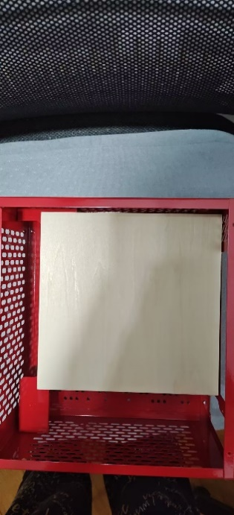
官方网址 | 微星科技 | 微星科技 (msicn.com.cn) | Specification B150M GAMING AIO | 微星科技 (msicn.com.cn) |  | PIO-B150M - 服务支持 (asus.com.cn) | PIO-B250I - Support (asus.com) | 华擎科技 > B150M-PIO (asrock.com) | 华擎科技 > B150M-PIO2 (asrock.com)
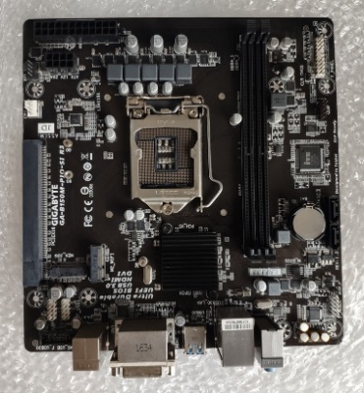
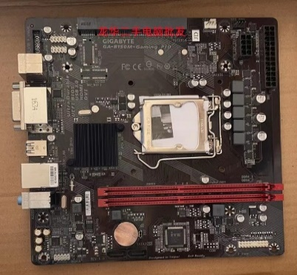
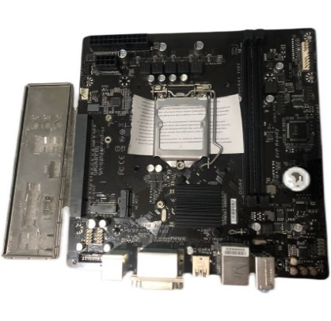
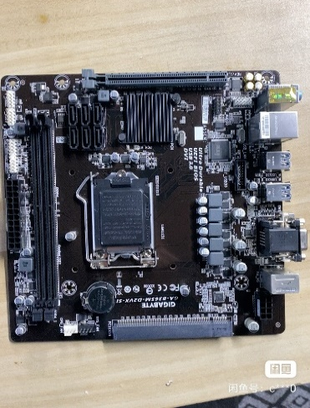
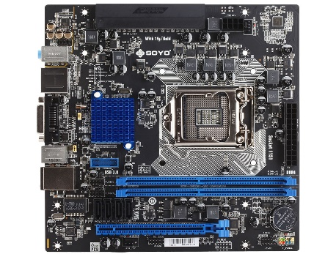
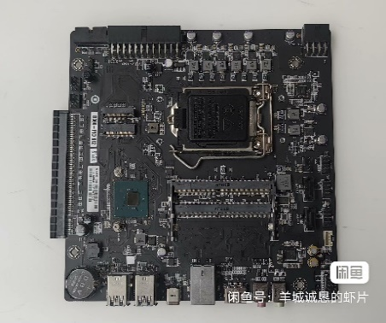

pio主板 | 技嘉GA-B150M-PIO SI | 技嘉GA-B150M-PIO SI R3 | 技嘉B150M-Gaming PIO | 技嘉GA-B250M-PIO SI | 技嘉GA-B365M-D2VX-SI | 梅捷SY-B150D4-PIO | 精英B360-PIO
尺寸 | 21.2*20.4 | 21.2*20.4 | 21.2*20.4 | 21.2*20.4 | 21.2*20.4 | 21*21 | 19*19
CPU供电 | 8Pin五相 | 8Pin五相 | 8Pin五相 | 8Pin五相 | 8Pin五相 | 8Pin五相 | 8Pin八相
M.2 | 无 | PCIe3.0*4 | 无 | PCIe3.0*4 | 无 | 无 | PCIe3.0*4
Mini-PCIe | 无 | mPCIe/mSATA | 无 | mPCIe/mSATA | 无 | 无 | mPCIe/mSATA
PCIe拓展 | PCIe*16接口3.0*4针脚 | 无 | 无 | 无 | PCIe*16接口3.0*4针脚 | PCIe*16接口3.0*4针脚 | 无
显示器接口 | VGA/DVI | DVI/HDMI | DVI/HDMI | DVI/HDMI | VGA/DVI | DVI/HDMI | HDMI
SATA接口 | 6 | 2 | 2 | 2 | 6 | 4 | 2
USB接口 | 4*USB3.0+2*USB2.0 | 3*USB3.0+2*USB2.0 | 3*USB3.0+2*USB2.0 | 3*USB3.0+2*USB2.0 | 4*USB3.0+2*USB2.0 | 2*USB3.0+2*USB2.0 | type-c+2*usb3+2*usb2
电商网址 | Gigabyte/技嘉 B150一体机专用主板GA-B150M-PIO-SI 1151DDR4内存-淘宝网 (taobao.com) | 技嘉 GA-B150M-PIO-SI R3 1151针 D4内存 一体机 专用 B150主板-淘宝网 (taobao.com) | 技嘉 GA-B150M-Ggming PIO DDR4电脑 1151针主板 一体机主板 HDMI-淘宝网 (taobao.com) | 技嘉GA-B250M-PIO-SI主板DDR4-淘宝网 (taobao.com) | 闲鱼宝贝详情 (goofish.com) | 闲鱼宝贝详情 (goofish.com) | 闲鱼宝贝详情 (goofish.com)
官方网址 |  |  |  |  |  | 梅捷科技 (soyocn.net)

